1_2차함수
x1 | y1 | x1 | y1
 |  | -8 | 67
-7 | -11 | -7 | 52
-6 | -9 | -6 | 39
-5 | -7 | -5 | 28
-4 | -5 | -4 | 19
-3 | -3 | -3 | 12
-2 | -1 | -2 | 7
-1 | 1 | -1 | 4
0 | 3 | 0 | 3
1 | 5 | 1 | 4
2 | 7 | 2 | 7
3 | 9 | 3 | 12
4 | 11 | 4 | 19
5 | 13 | 5 | 28
6 | 15 | 6 | 39
7 | 17 | 7 | 52
8 | 19 | 8 | 67
9 | 21 | 9 | 84
10 | 23 | 10 | 103
11 | 25 | 11 | 124
12 | 27 | 12 | 147
13 | 29 | 13 | 172

y=ax+b 기울기
 |  | 온도 | 에어컨 판매량
x1 | y1 |  | 1번 | 2번 | 3번
 |  | x | y=1x | y=3x | y=5x
-7 | -11 | -5 | -5 | -15 | -25
-6 | -9 | -4 | -4 | -12 | -20
-5 | -7 | -3 | -3 | -9 | -15
-4 | -5 | -2 | -2 | -6 | -10
-3 | -3 | -1 | -1 | -3 | -5
-2 | -1 | 0 | 0 | 0 | 0
-1 | 1 | 1 | 1 | 3 | 5
0 | 3 | 2 | 2 | 6 | 10
1 | 5 | 3 | 3 | 9 | 15
2 | 7 | 4 | 4 | 12 | 20
3 | 9 | 5 | 5 | 15 | 25
4 | 11
5 | 13 |  | a 기울기의 차이
6 | 15
7 | 17
8 | 19
9 | 21
10 | 23
11 | 25
12 | 27
13 | 29

y=ax+b y절편
 |  | 온도 | 에어컨 판매량
x1 | y1 | 함수 | f(x) = 1x+0 | f(x) = 3x+5 | f(x) = 5x+10
 |  | x | y=1x+0 | y=3x+5 | y=5x+10
-7 | -11 | -5 | -5 | -10 | -15
-6 | -9 | -4 | -4 | -7 | -10
-5 | -7 | -3 | -3 | -4 | -5
-4 | -5 | -2 | -2 | -1 | 0
-3 | -3 | -1 | -1 | 2 | 5
-2 | -1 | 0 | 0 | 5 | 10
-1 | 1 | 1 | 1 | 8 | 15
0 | 3 | 2 | 2 | 11 | 20
1 | 5 | 3 | 3 | 14 | 25
2 | 7 | 4 | 4 | 17 | 30
3 | 9 | 5 | 5 | 20 | 35
4 | 11
5 | 13 |  | y 절편, 편향, bias
6 | 15
7 | 17
8 | 19
9 | 21
10 | 23
11 | 25
12 | 27
13 | 29

a, b의 예측
 | y
-5 | -5
-4 | 3
-3 | 5
-2 | 10
-1 | 11
0 | 20
1 | 28
2 | 26
3 | 27
4 | 32
5 | 39
x1 | y1 | 온도 | 판매량
 |  | x | y
-7 | -11 | -5 | -5
-6 | -9 | -4 | 3
-5 | -7 | -3 | 5
-4 | -5 | -2 | 10
-3 | -3 | -1 | 11
-2 | -1 | 0 | 20
-1 | 1 | 1 | 28
0 | 3 | 2 | 26
1 | 5 | 3 | 27
2 | 7 | 4 | 32
3 | 9 | 5 | 39
4 | 11 | 6 | ?
5 | 13
6 | 15
7 | 17
8 | 19
9 | 21
10 | 23
11 | 25
12 | 27
13 | 29

CNN 변수의 갯수1
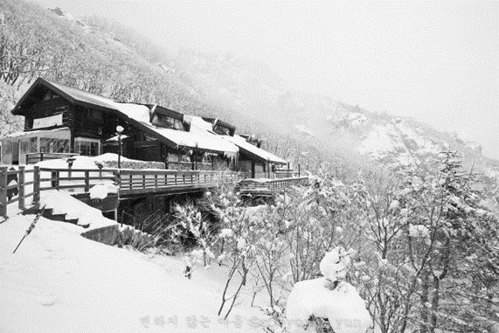
width | 1200 | height | 800
 |  |  |  | Gray scale
 |  |  |  | input layer | Layer1 | Layer2
 |  |  |  |  | 100 | 50
 |  |  |  | 960,000 | 96,000,100 | 5,050


 |  |  |  | Color(RGB)
 |  |  |  | input layer | Layer1 | Layer2
 |  |  |  |  | 100 | 50
 |  |  |  | 2,880,000 | 288,000,100 | 5,050

CNN 변수의 갯수 2
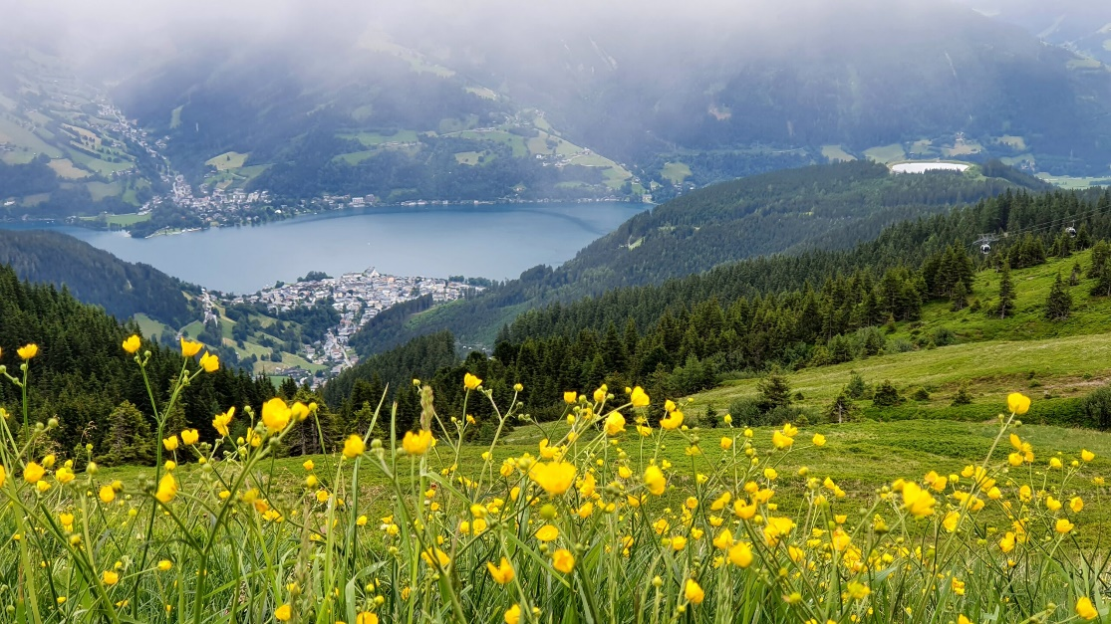
width | height
2560 | 1440

Gray scale
input layer | hidden layer 1 | hidden layer 2
 | 2000 | 500
3,686,400 | 7,372,802,000 | 1,000,500

Color(RGB)
input layer | hidden layer 1 | hidden layer 2
 | 2,000 | 500
11,059,200 | 22,118,402,000 | 1,000,500

